Sheet1
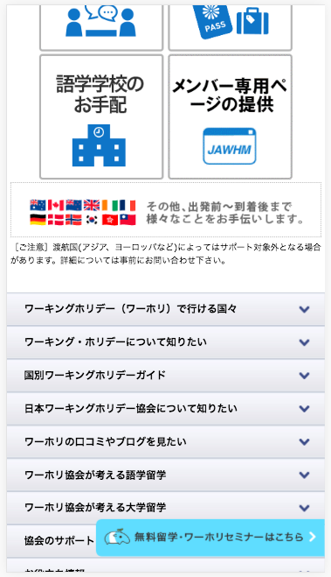

この部分を追加してください
Thêm phần này

セミナーはまだ早いかな・・というアナタ
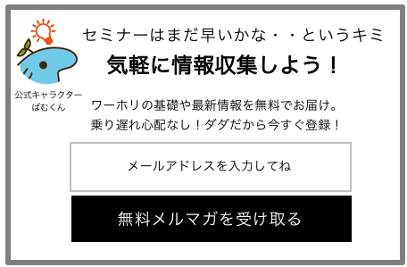

公式キャラクター
ばむくん
気軽に情報収集しよう！

ワーホリの基礎や最新情報を無料でお届け
乗り遅れ心配なし！タダだから今すぐ登録！

テキストフィールドchỗ nhập kí tự
（メールアドレスを入力してもらいます）
Yêu cầu người dùng nhập địa chỉ email
メールアドレスを入力してね

この部分は「ボタン」
クリックされたら、以下の動作を行う
Ở nút này nếu nhấp vào thì nó sẽ chuyển động như dưới đây
１．テキストフィールドに何も入力されていない場合、「メールアドレスを入力してください」を表示する
Nếu trường hợp không nhập cái gì thì thể hiện câu 「メールアドレスを入力してください」
２．メールアドレスの形式の入力かをチェックして、エラーの場合は、「正しいメールアドレスを入力してください」を表示する
Nếu trường hợp xảy ra lỗi, thì kiểm tra định dạng thư sau đó thể hiện câu 「正しいメールアドレスを入力してください」
３．「無料メルマガへのご登録ありがとうございました。」とメッセージを表示
４．以下のＵＲＬを、呼び出す
Theo đường linh dưới
https://go.pardot.com/l/401302/2017-12-07/9d718t
【必要なパラメータ】thông số cần thiết
email <= 入力されたメールアドレス
namae <= (固定値) ワーホリ大好き
無料メルマガを受け取る

